상품제안서
국산 투포켓형 에코백 34x36 | 상품코드: S22564

 |  |  |  |  |  |  | 02-713-8555 | www.synergygift.co.kr
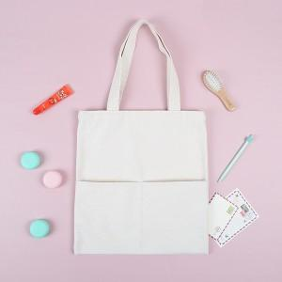

【상세/제작정보】 | <p><span style="font-size: 14pt;">※ 100개 미만 제작 불가한 제품입니다.</span></p>

【인쇄/포장옵션】 | 실크, 칼라인쇄(컬러에코백 불가) / 포장불가능

【공급단가】 | 수량 | 100~ | 300~ | 1,000~ | 3,000~ | 10,000~
*VAT별도 | 미색 | 3,400원 | 3,260원 | 3,110원 | 3,030원 | 2,950원
 | 컬러 | 4,480원 | 4,310원 | 4,100원 | 3,990원 | 3,890원

【상품 URL】 | https://www.synergygift.co.kr:443/src/goods_detail.php?gdno=22564

